FSM1
SIN CODIFICAR |  |  |  |  | CODIFICADO |  |  |  |  | TABLA DE SALIDAS |  |  |  |  | ANTIREBOTES
S | PUSH | S' | S | CODIFICADO | S1 | S0 | PUSH | S'1 | S'0 | S1 | S0 | LED1 | LED2 | LED3 | S | BF | S' | BI | S | BF | S' | BI
S0 | 0 | S0 | S0 | 00 | 0 | 0 | 0 | 0 | 0 | 0 | 0 | 0 | 0 | 0 | S0 | 0 | S'0 | 0 | 0 | 0 | 0 | 0
S0 | 1 | S1 | S1 | 01 | 0 | 0 | 1 | 0 | 1 | 0 | 1 | 1 | 0 | 0 | S0 | 1 | S'1 | 1 | 0 | 1 | 1 | 1
S1 | 0 | S1 | S2 | 10 | 0 | 1 | 0 | 0 | 1 | 1 | 0 | 1 | 1 | 0 | S1 | 1 | S'1 | 0 | 1 | 1 | 1 | 0
S1 | 1 | S2 | S3 | 11 | 0 | 1 | 1 | 1 | 0 | 1 | 1 | 1 | 1 | 1 | S1 | 0 | S'0 | 0 | 1 | 0 | 0 | 0
S2 | 0 | S2 |  |  | 1 | 0 | 0 | 1 | 0
S2 | 1 | S3 |  |  | 1 | 0 | 1 | 1 | 1
S3 | 0 | S3 |  |  | 1 | 1 | 0 | 1 | 1
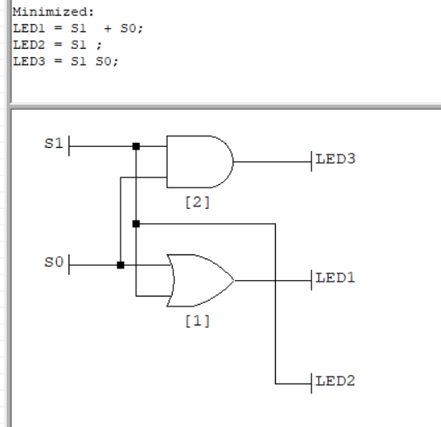
S3 | 1 | S0 |  |  | 1 | 1 | 1 | 0 | 0

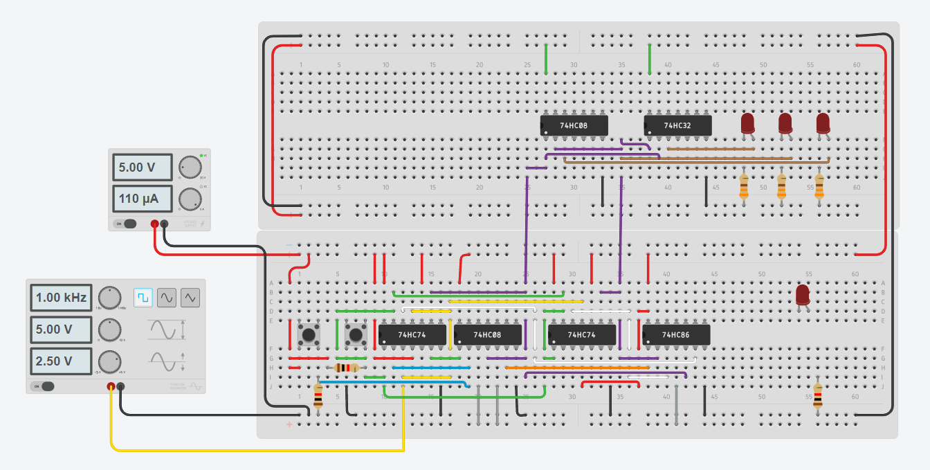
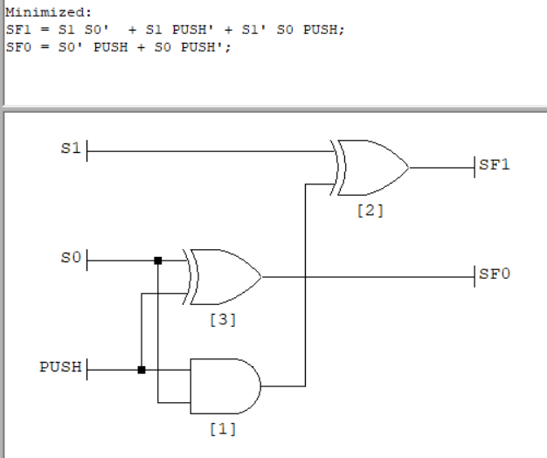

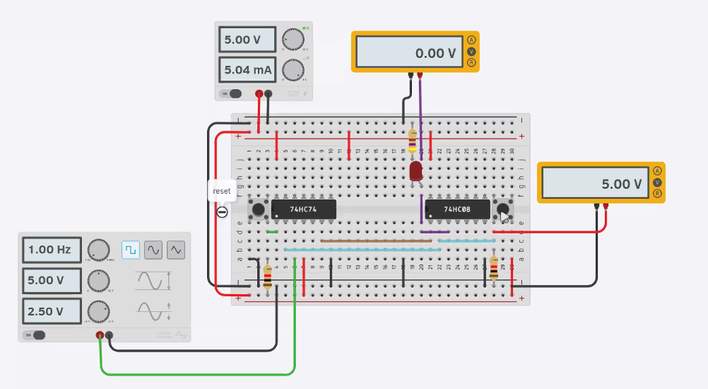
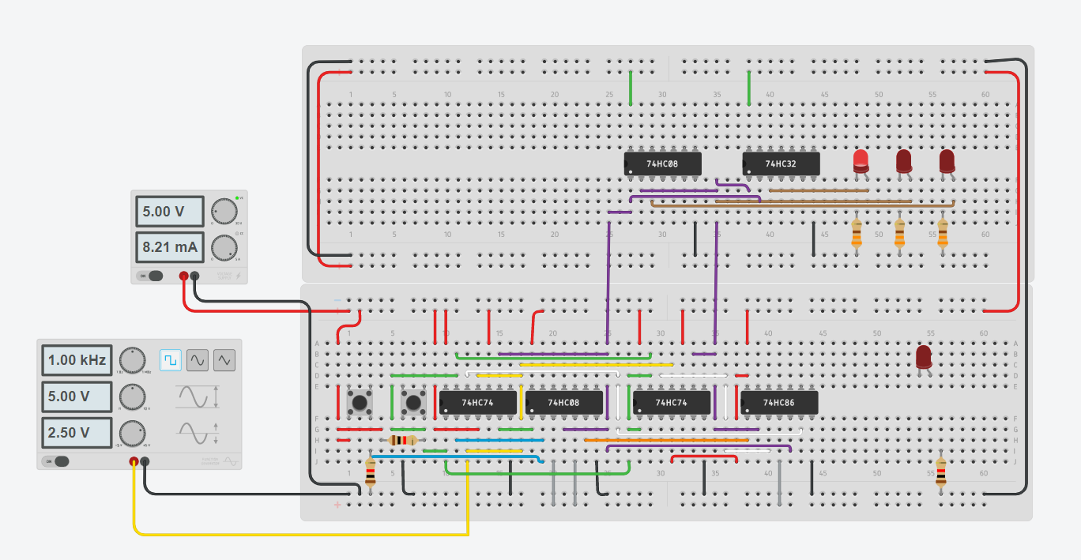

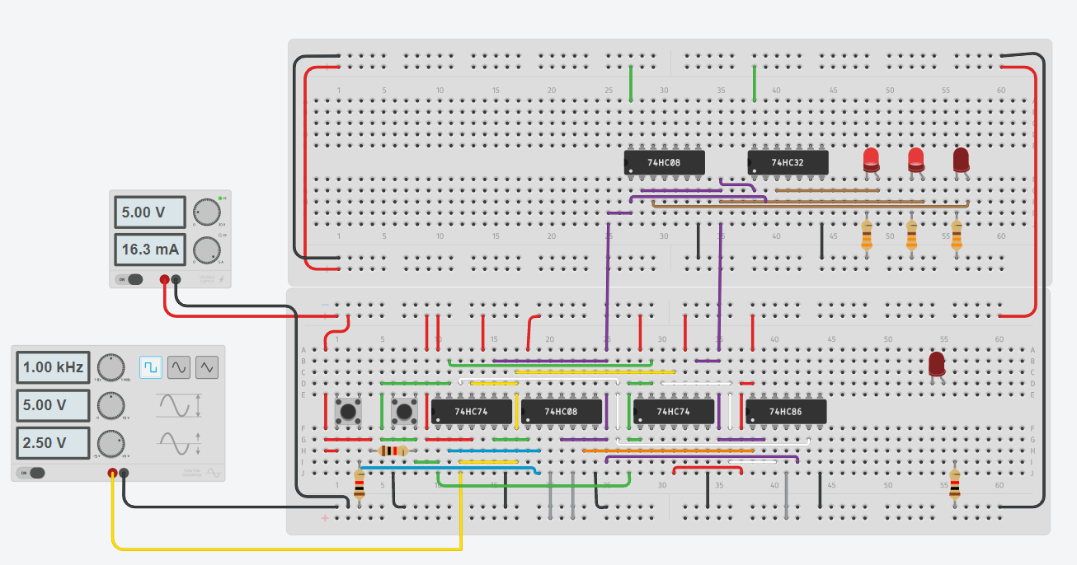

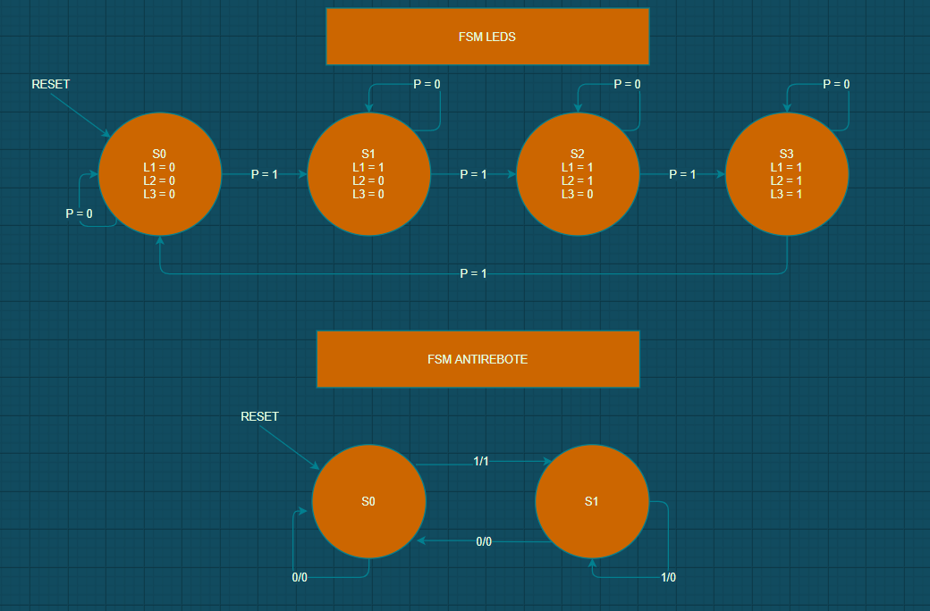

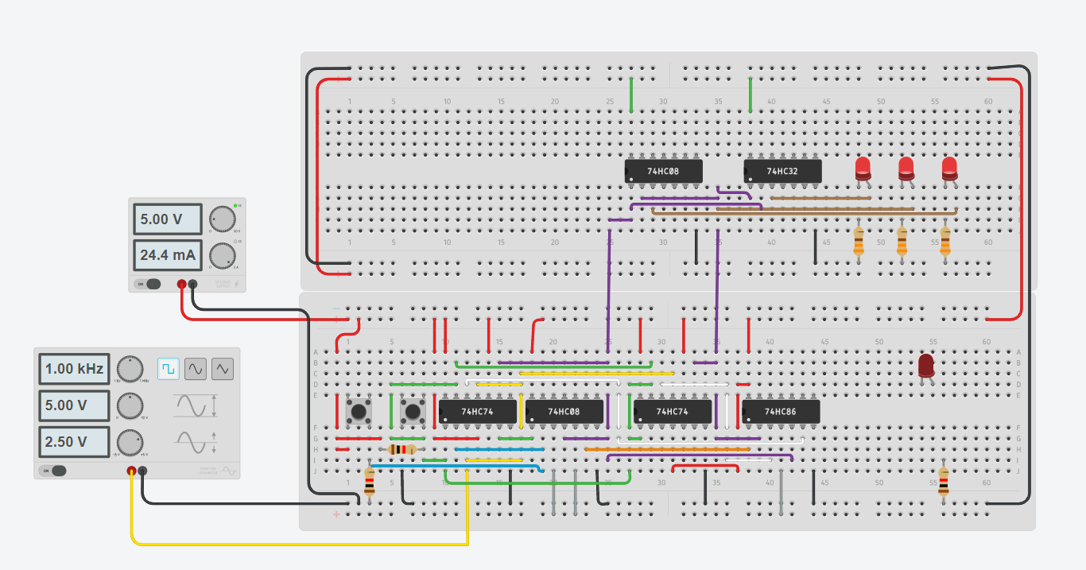

<iframe width="725" height="453" src="https://www.tinkercad.com/embed/2ZWBL8zvNsb?editbtn=1" frameborder="0" marginwidth="0" marginheight="0" scrolling="no"></iframe>

FSM3
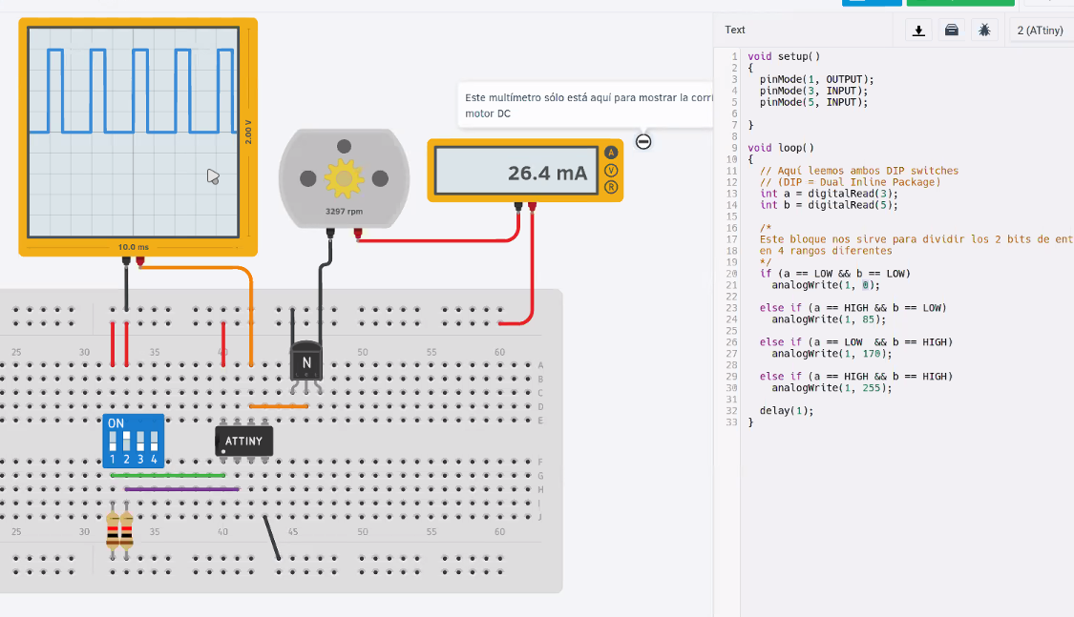
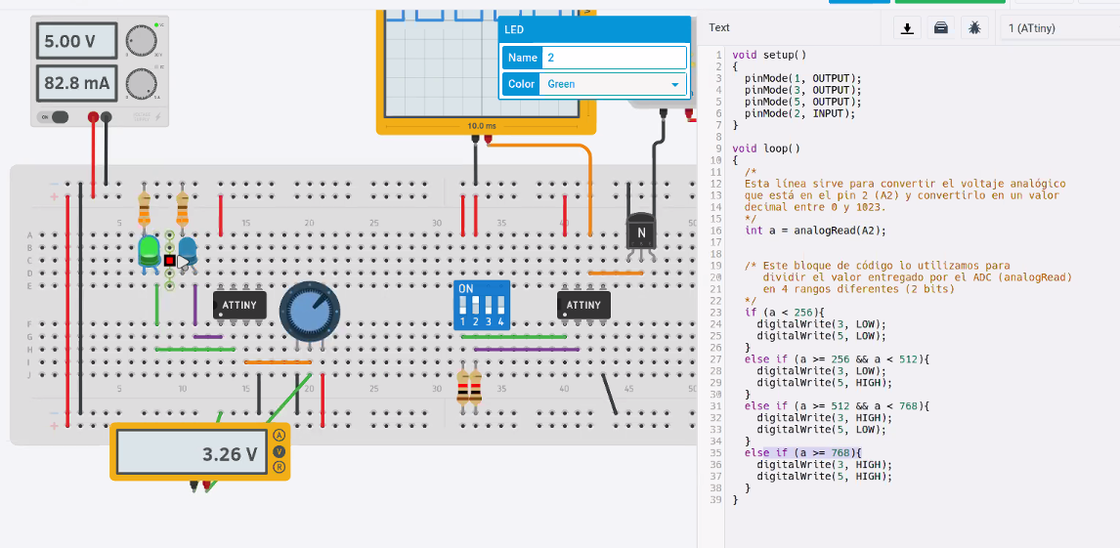
S | D1 | D0 | S' | S1 | S0 | D1 | D2 | S'1 | S'0 | S1 | S0 | LED1 | LED2 | LED3 | SEÑAL 1 | SEÑAL 2 | <iframe width="725" height="453" src="https://www.tinkercad.com/embed/h2C7u2dm9tE?editbtn=1" frameborder="0" marginwidth="0" marginheight="0" scrolling="no"></iframe>
S0 | 0 | 0 | S0 | 0 | 0 | 0 | 0 | 0 | 0 | 0 | 0 | 0 | 0 | 0 | 0 | 0
S0 | 0 | 1 | S1 | 0 | 0 | 0 | 1 | 0 | 1 | 0 | 1 | 1 | 0 | 0 | 1 | 0
S1 | 0 | 0 | S0 | 0 | 1 | 0 | 0 | 0 | 0 | 1 | 0 | 1 | 1 | 0 | 0 | 1
S1 | 0 | 1 | S1 | 0 | 1 | 0 | 1 | 0 | 1 | 1 | 1 | 1 | 1 | 1 | 1 | 1
S1 | 1 | 0 | S2 | 0 | 1 | 1 | 0 | 1 | 0
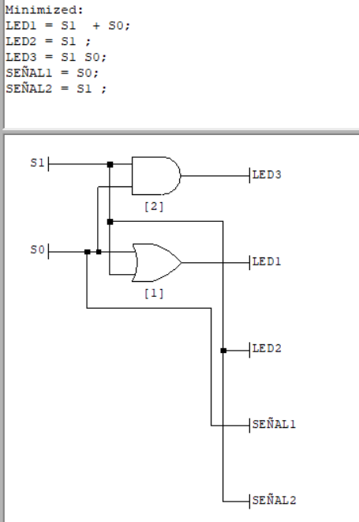
S2 | 0 | 1 | S1 | 1 | 0 | 0 | 1 | 0 | 1
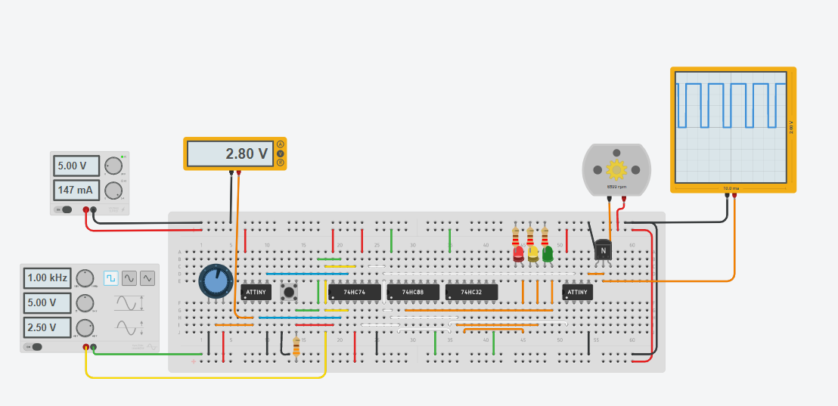
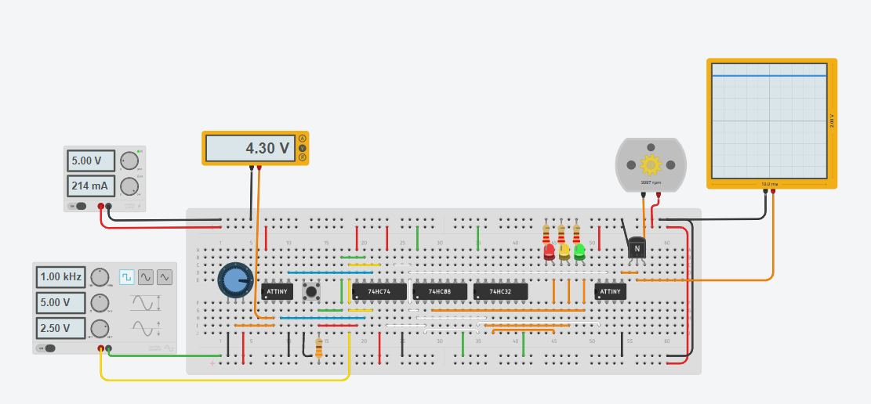
S2 | 1 | 0 | S2 | 1 | 0 | 1 | 0 | 1 | 0
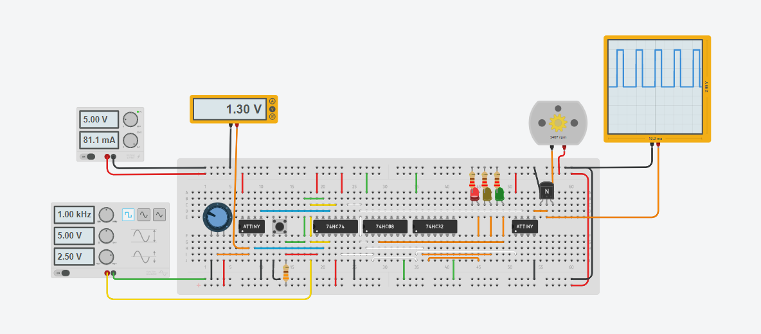
S2 | 1 | 1 | S3 | 1 | 0 | 1 | 1 | 1 | 1
S3 | 1 | 0 | S2 | 1 | 1 | 1 | 0 | 1 | 0
S3 | 1 | 1 | S3 | 1 | 1 | 1 | 1 | 1 | 1

FSM2
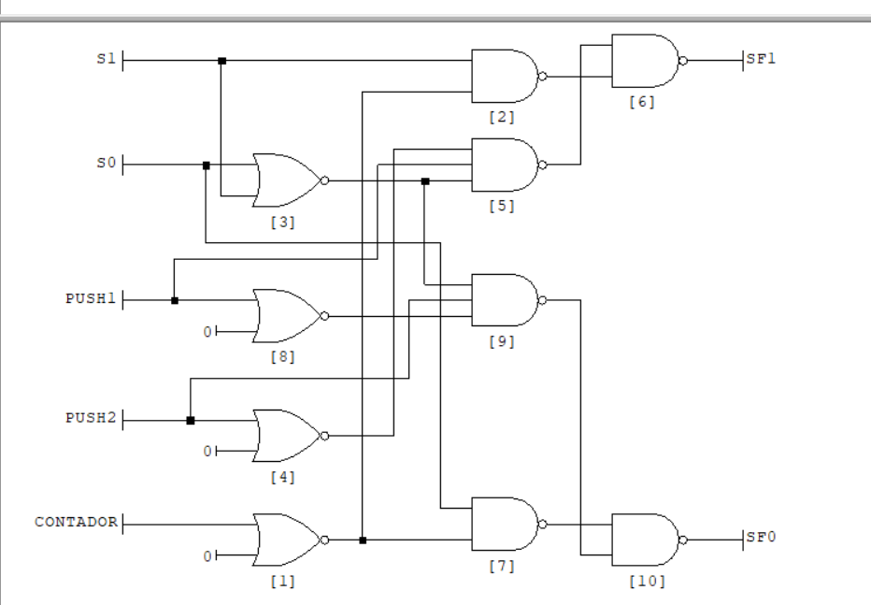
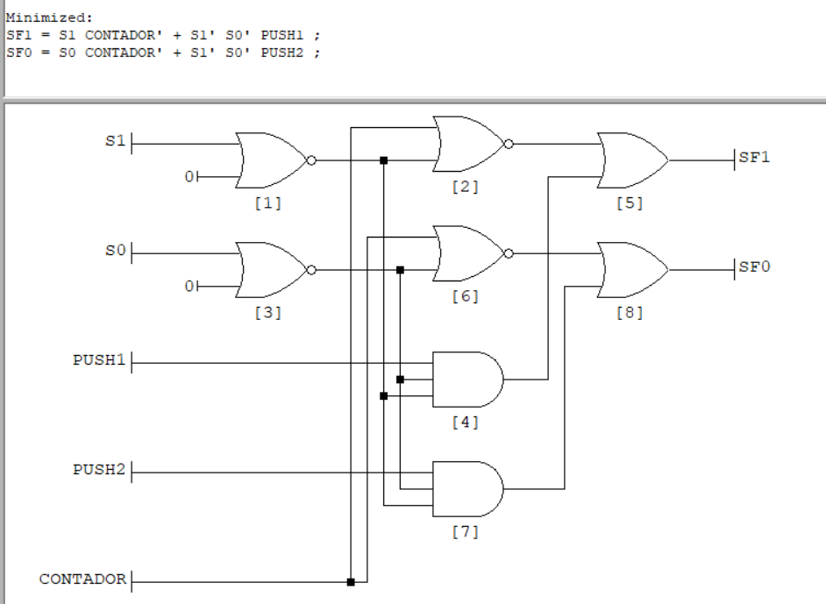
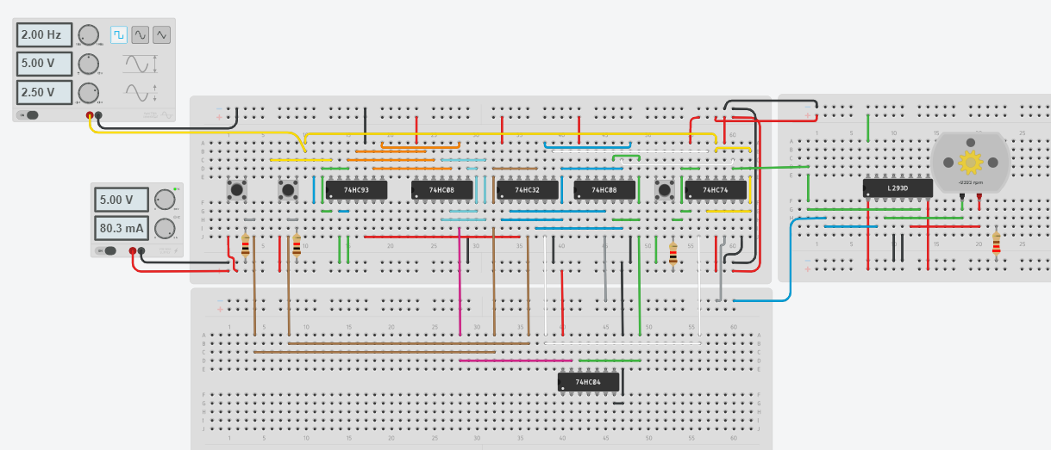
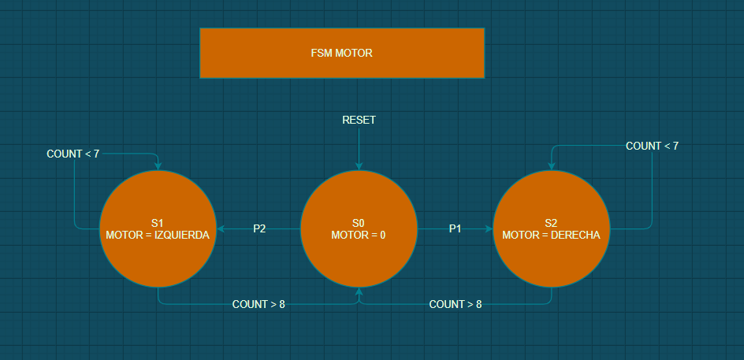
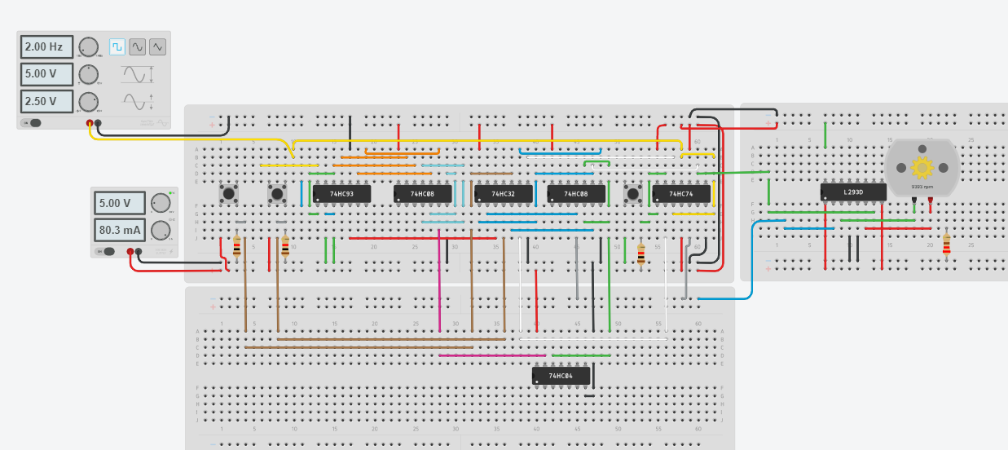
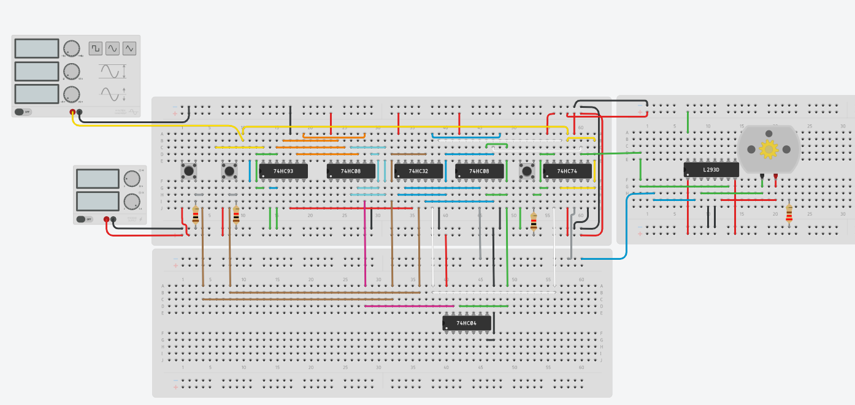
S | PUSH 1 | PUSH 2 | TIMER | S' |  | S1 | S0 | PUSH 1 | PUSH 2 | CONTADOR | S'1 | S'2
S0 | 0 | 0 | 0 | S0 |  | 0 | 0 | 0 | 0 | 0 | 0 | 0
S0 | 0 | 1 | 0 | S1 |  | 0 | 0 | 0 | 1 | 0 | 0 | 1
S0 | 1 | 0 | 0 | S2 |  | 0 | 0 | 1 | 0 | 0 | 1 | 0
S0 | 1 | 1 | 0 | X |  | 0 | 0 | 1 | 1 | 0 | X | X
S1 | X | X | 0 | S1 |  | 0 | 1 | X | X | 0 | 0 | 1
S1 | X | X | 1 | S0 |  | 0 | 1 | X | X | 1 | 0 | 0
S2 | X | X | 0 | S2 |  | 1 | 0 | X | X | 0 | 1 | 0
S2 | X | X | 1 | S0 |  | 1 | 0 | X | X | 1 | 1 | 0

 |  |  |  |  | Timer

